射出速度と時間差の関係
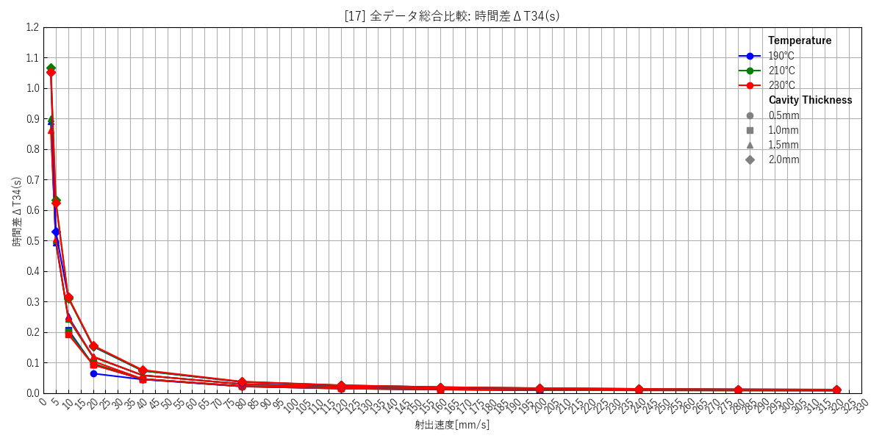
--- キャビティ厚み: 0.5mm ---
 | [1] 190℃ 個別(エラーバー有) | [2] 210℃ 個別(エラーバー有) | [3] 230℃ 個別(エラーバー有) | [4] 総合比較(エラーバー無)
 | 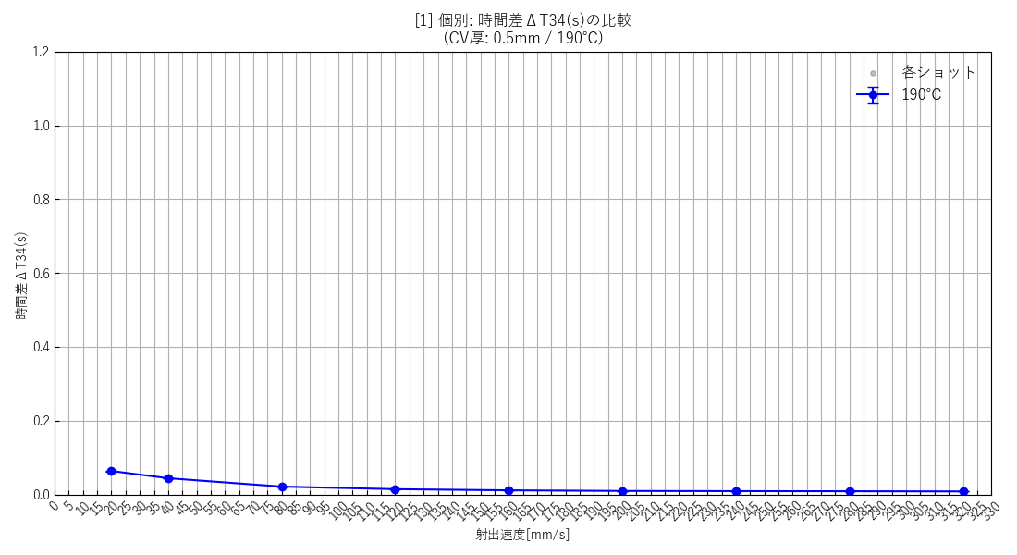 | 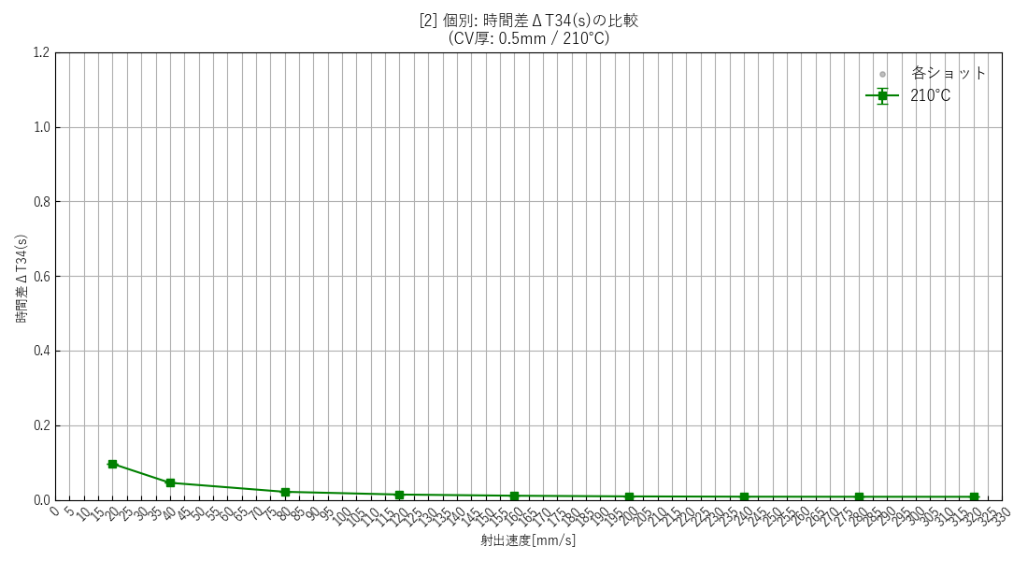 | 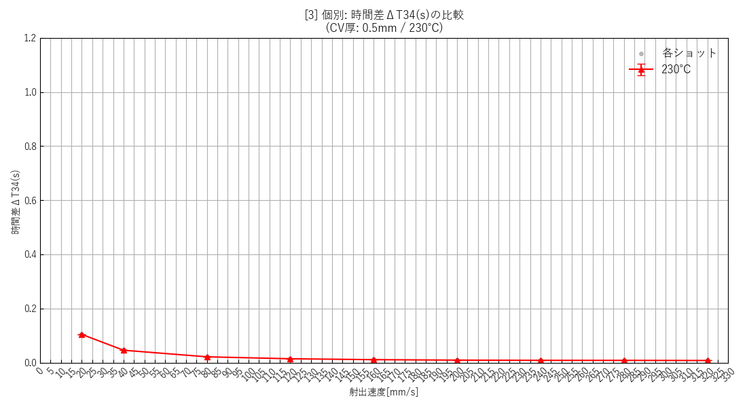 | 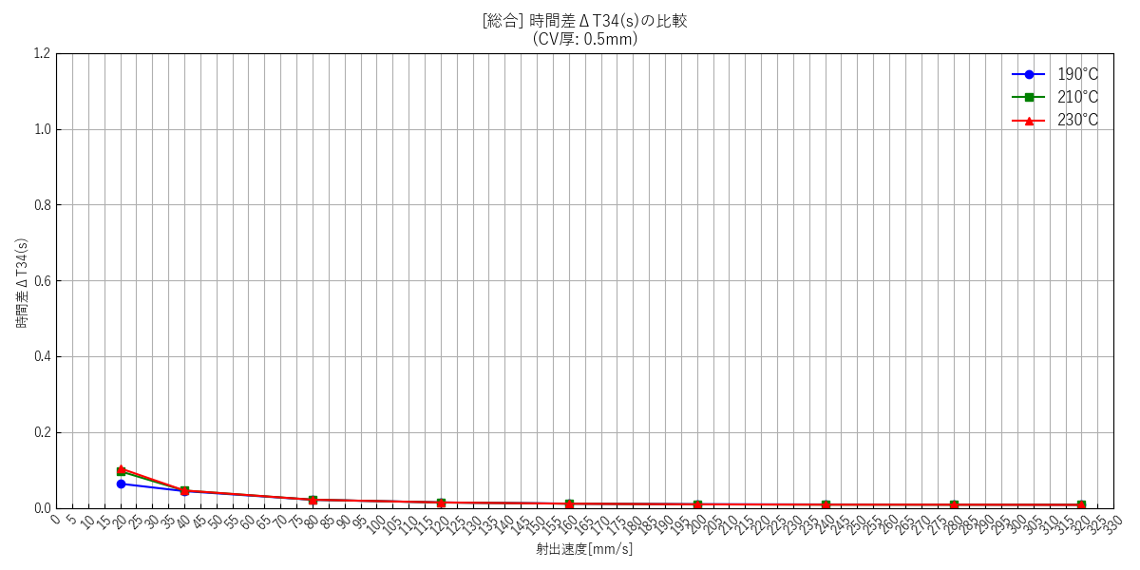

--- キャビティ厚み: 1.0mm ---
 | [5] 190℃ 個別(エラーバー有) | [6] 210℃ 個別(エラーバー有) | [7] 230℃ 個別(エラーバー有) | [8] 総合比較(エラーバー無)
 | 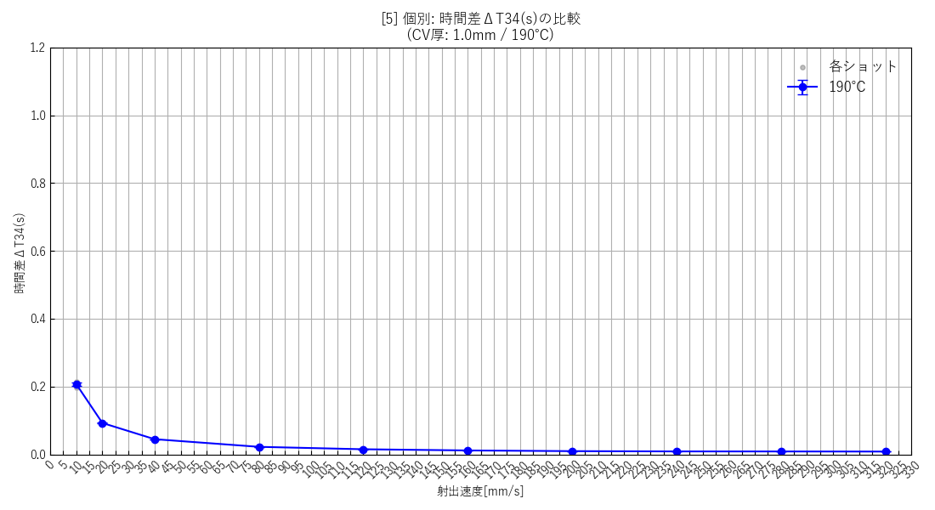 | 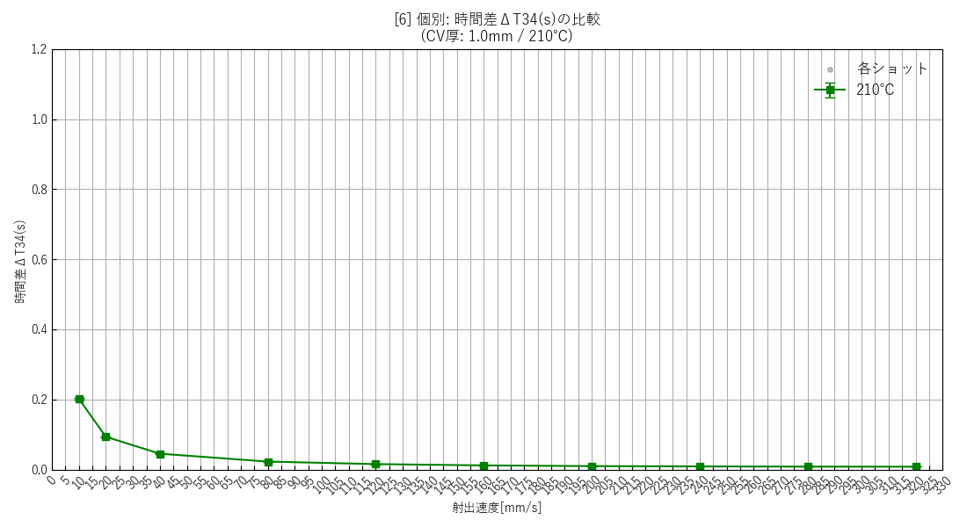 | 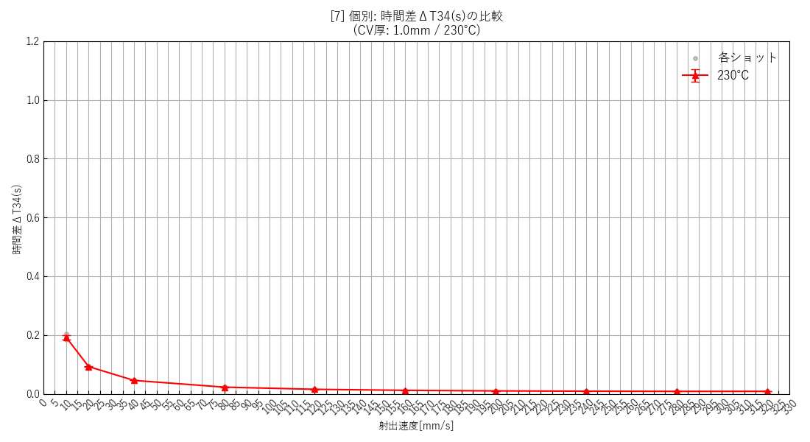 | 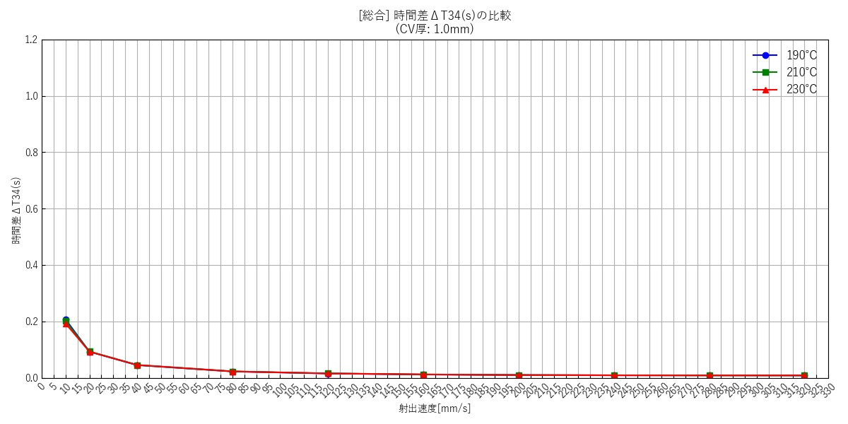

--- キャビティ厚み: 1.5mm ---
 | [9] 190℃ 個別(エラーバー有) | [10] 210℃ 個別(エラーバー有) | [11] 230℃ 個別(エラーバー有) | [12] 総合比較(エラーバー無)
 | 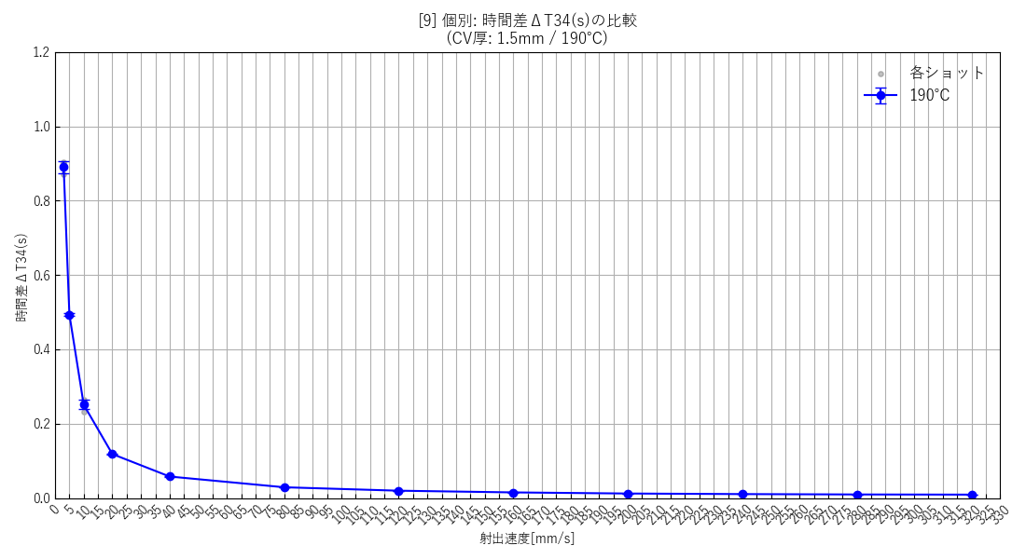 | 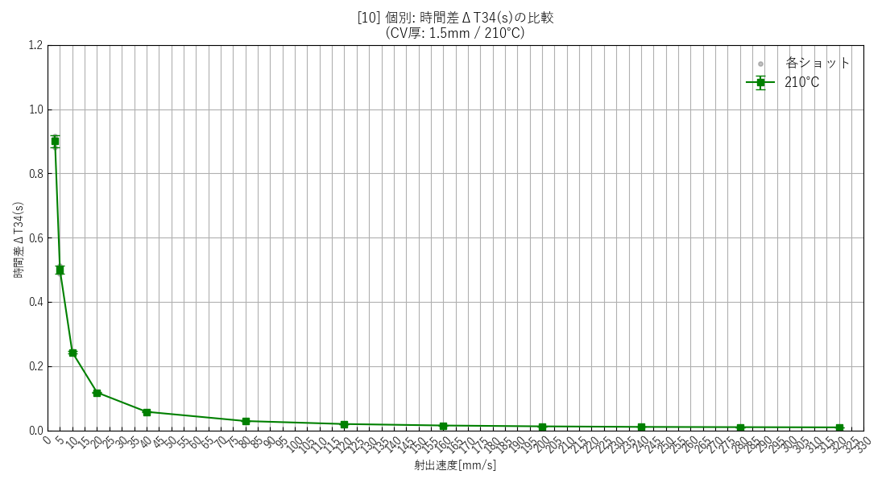 | 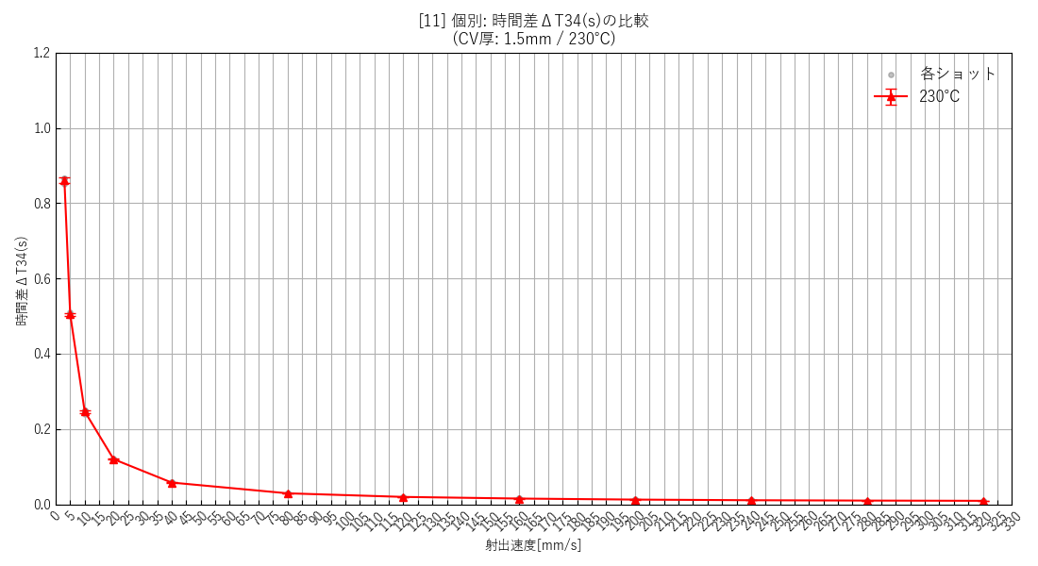 | 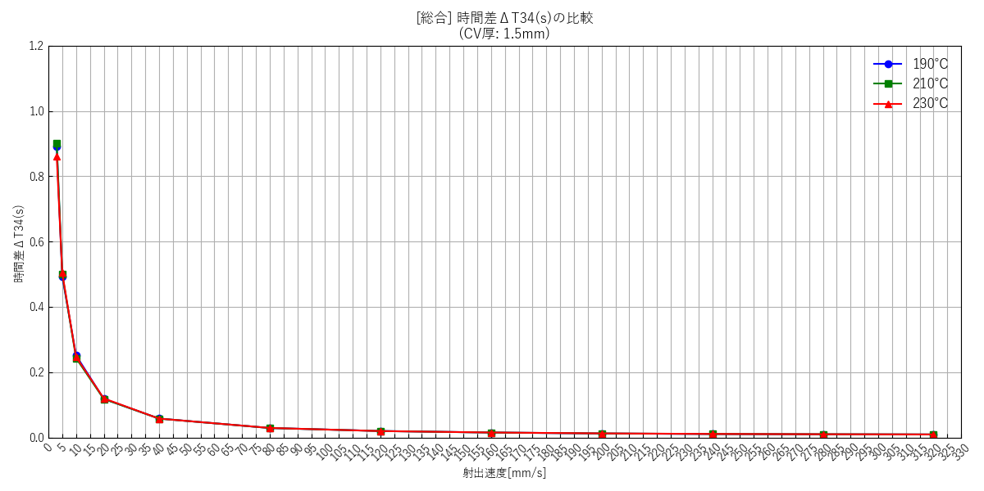

--- キャビティ厚み: 2.0mm ---
 | [13] 190℃ 個別(エラーバー有) | [14] 210℃ 個別(エラーバー有) | [15] 230℃ 個別(エラーバー有) | [16] 総合比較(エラーバー無)
 | 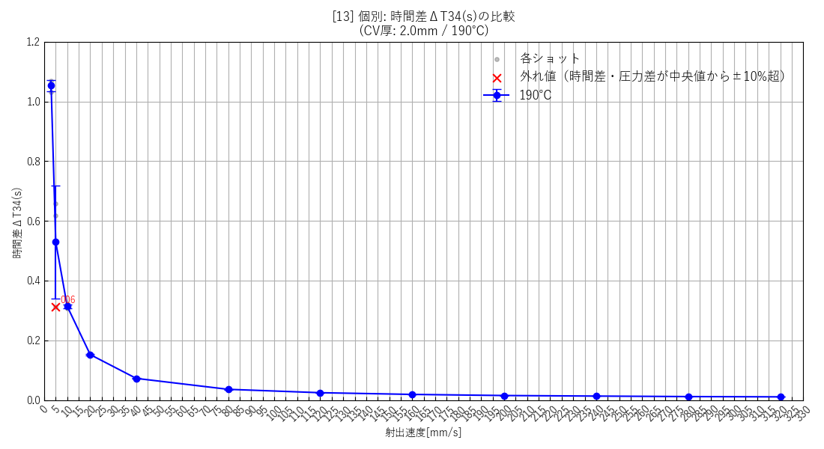 | 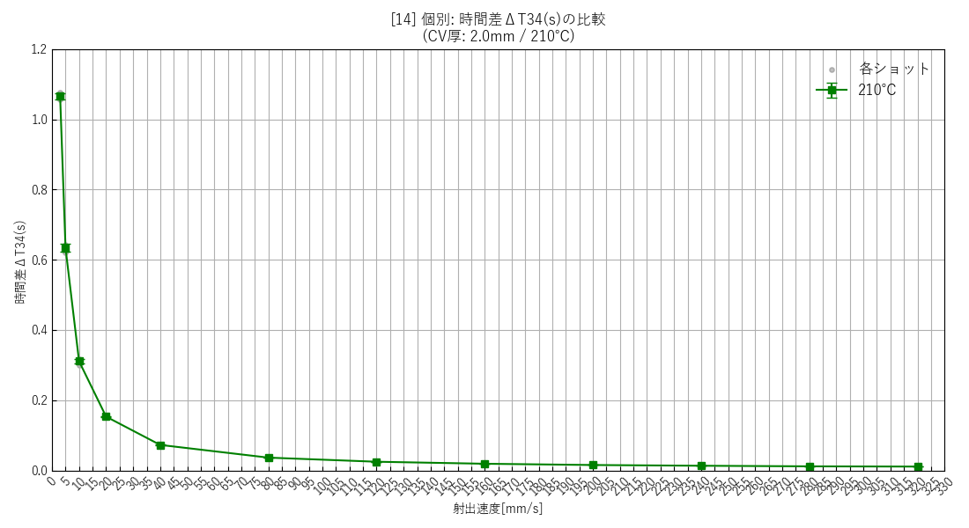 | 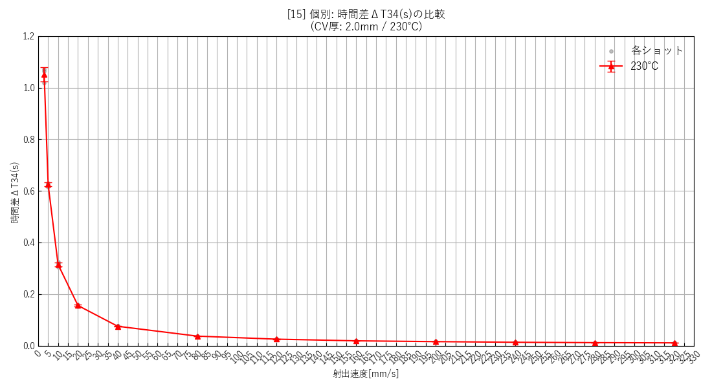 | 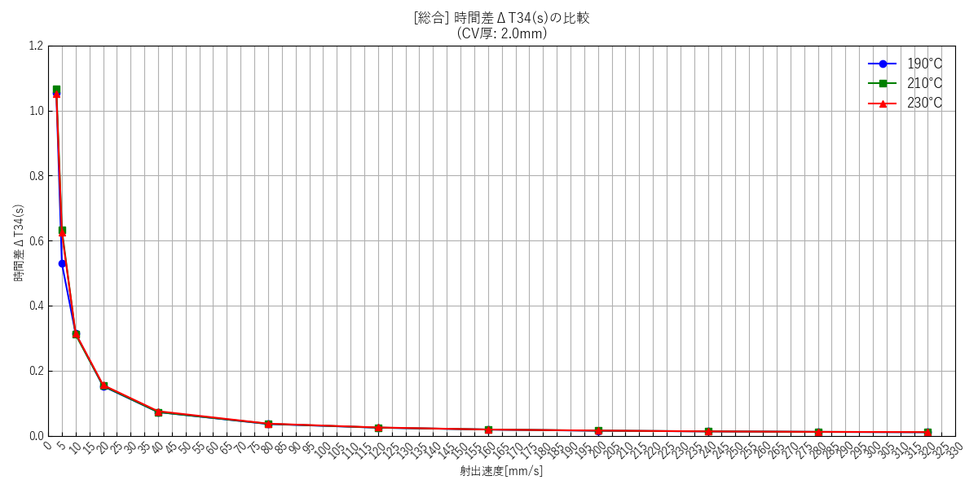

--- 全データ総集編グラフ ---
 | [17] 全データ総合比較(エラーバー無)

射出速度と流速の関係
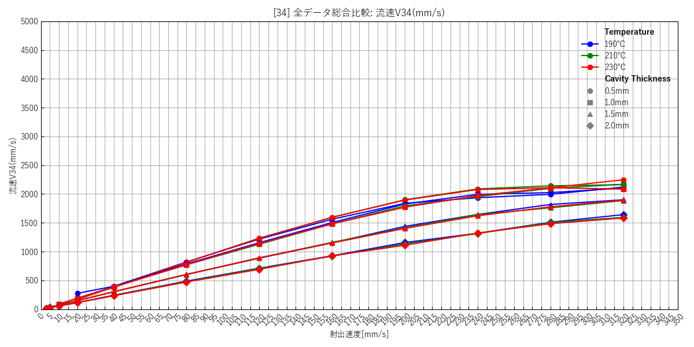
--- キャビティ厚み: 0.5mm ---
 | [18] 190℃ 個別(エラーバー有) | [19] 210℃ 個別(エラーバー有) | [20] 230℃ 個別(エラーバー有) | [21] 総合比較(エラーバー無)
 | 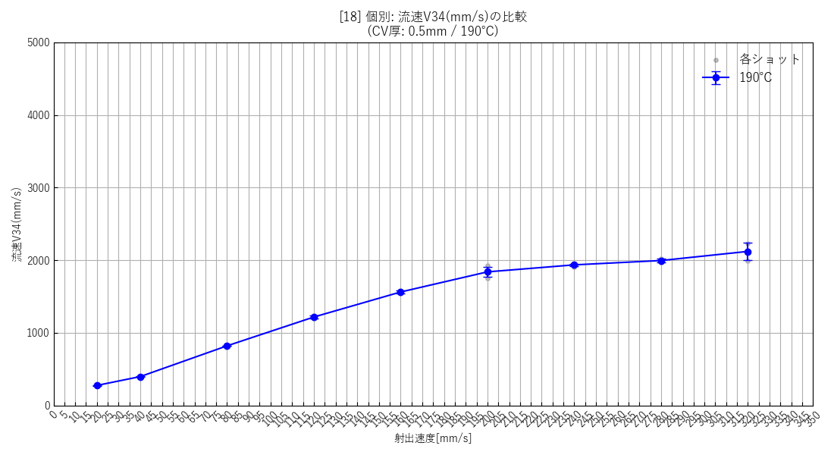 | 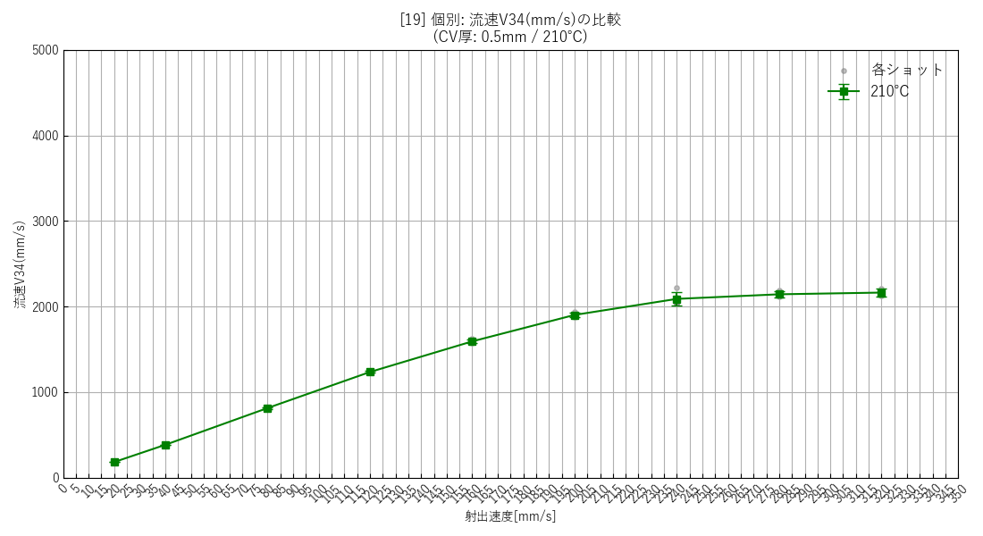 | 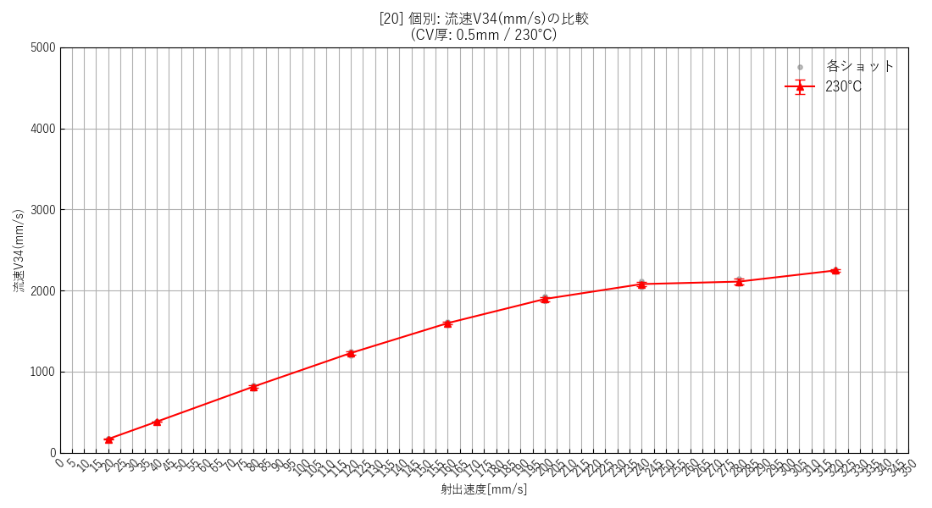 | 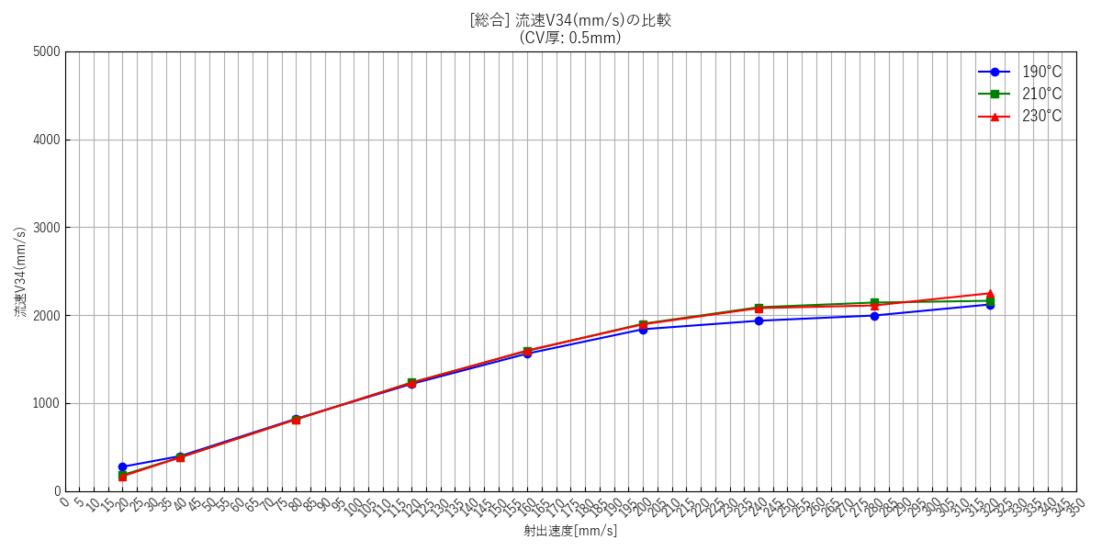

--- キャビティ厚み: 1.0mm ---
 | [22] 190℃ 個別(エラーバー有) | [23] 210℃ 個別(エラーバー有) | [24] 230℃ 個別(エラーバー有) | [25] 総合比較(エラーバー無)
 | 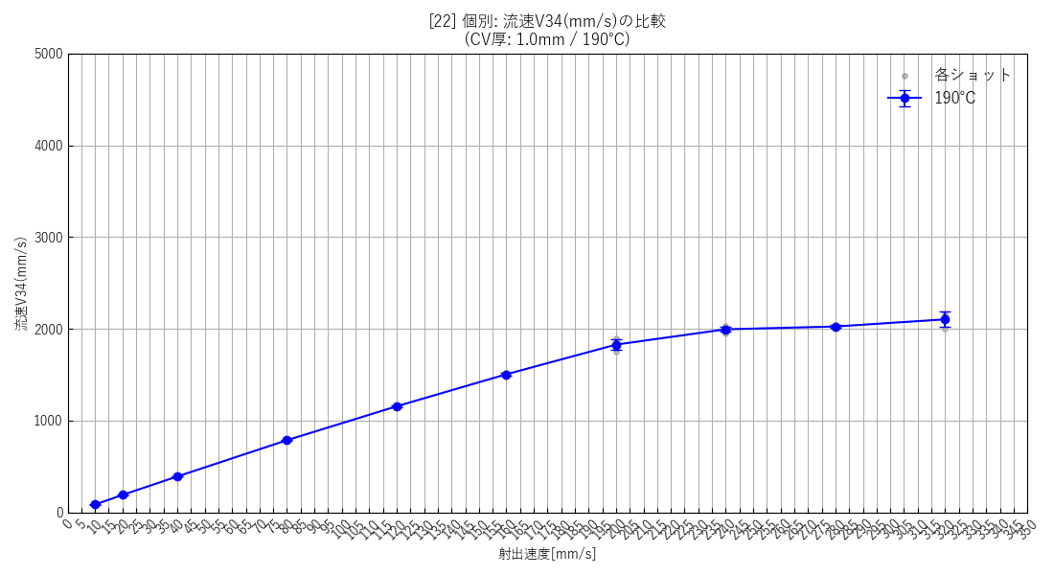 | 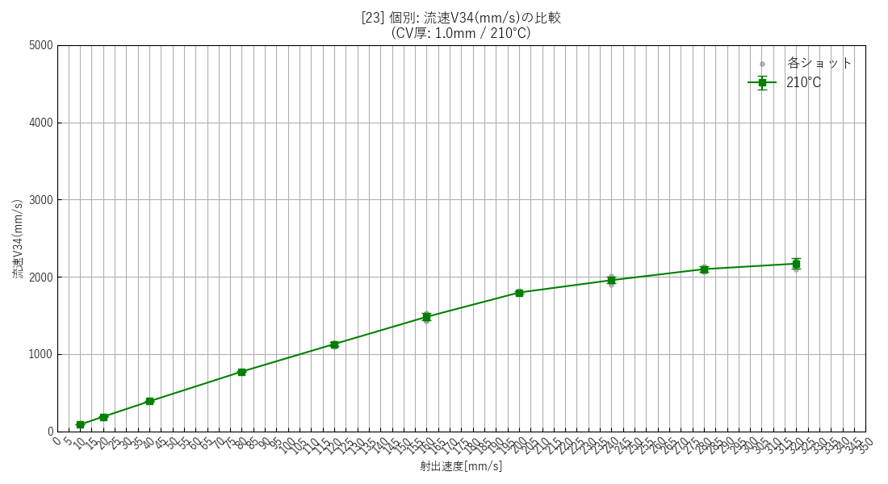 | 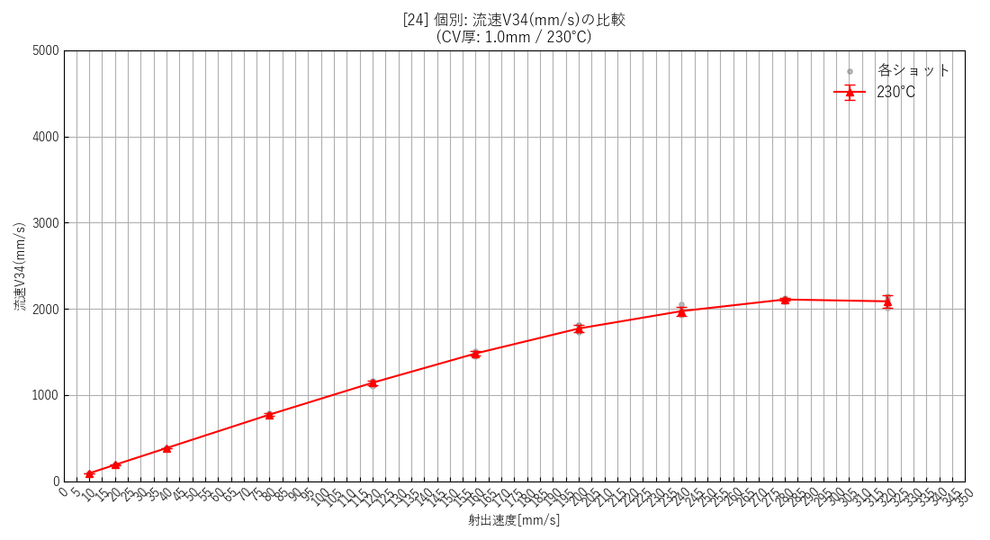 | 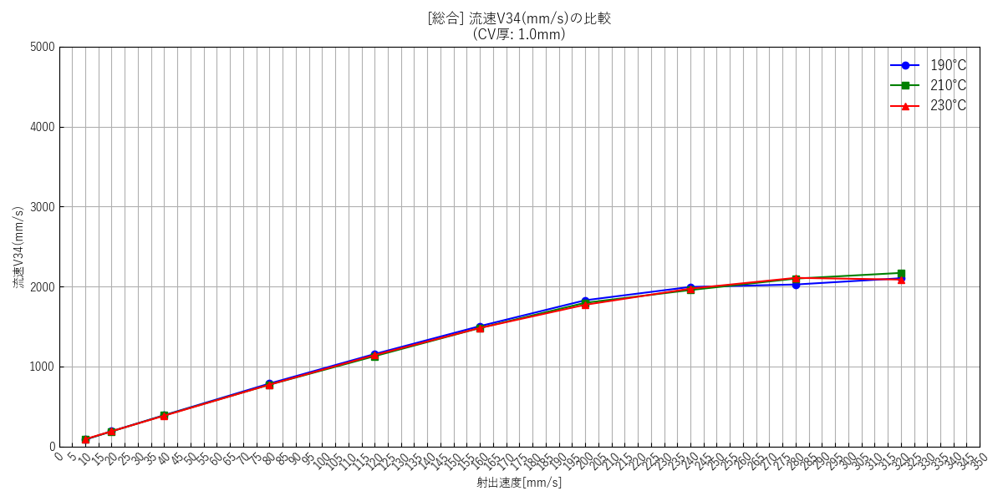

--- キャビティ厚み: 1.5mm ---
 | [26] 190℃ 個別(エラーバー有) | [27] 210℃ 個別(エラーバー有) | [28] 230℃ 個別(エラーバー有) | [29] 総合比較(エラーバー無)
 | 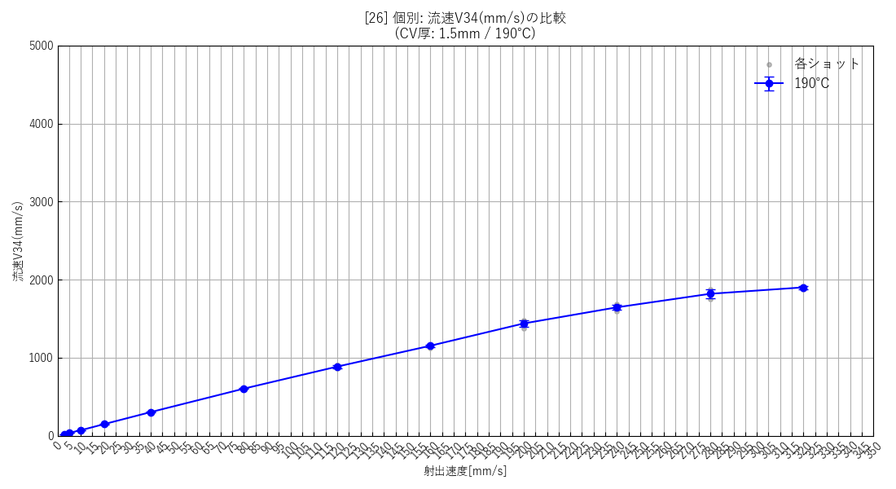 | 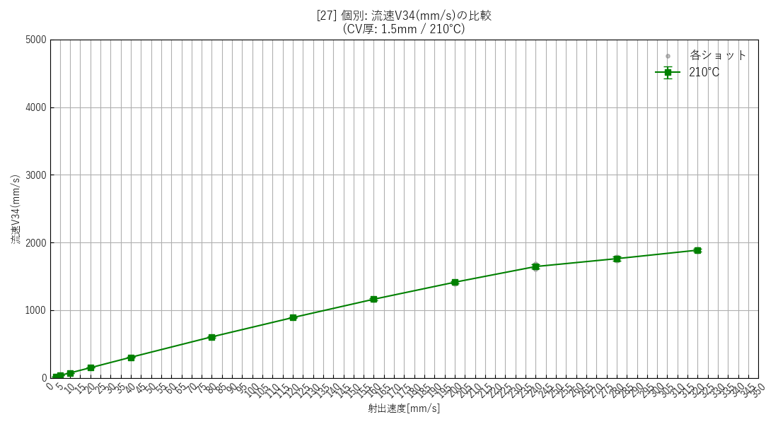 | 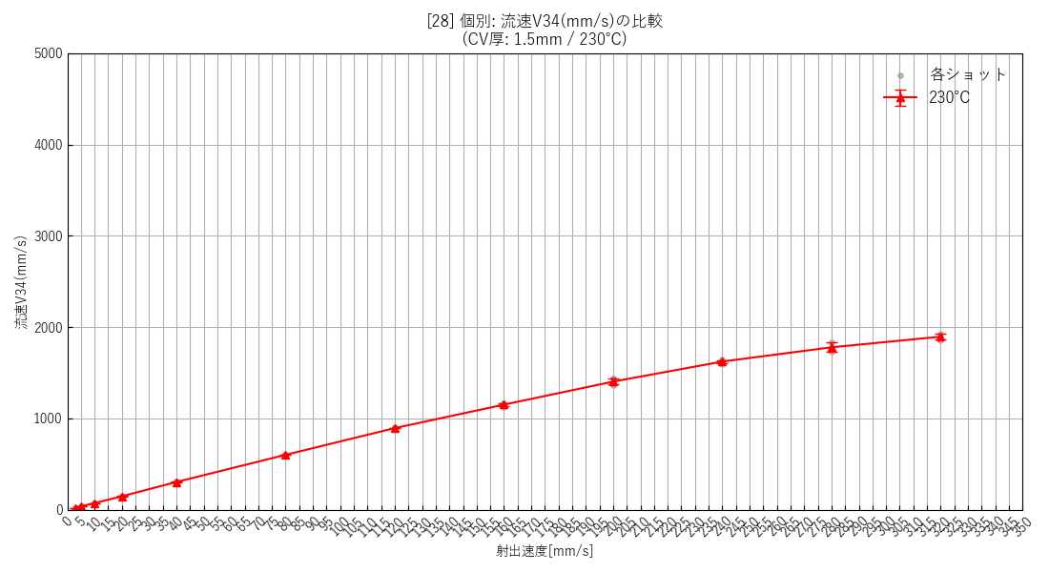 | 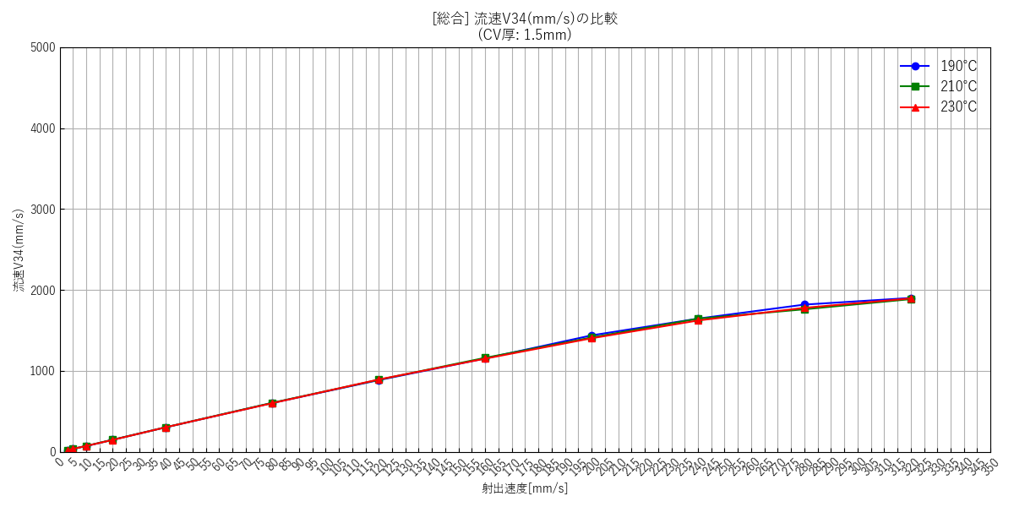

--- キャビティ厚み: 2.0mm ---
 | [30] 190℃ 個別(エラーバー有) | [31] 210℃ 個別(エラーバー有) | [32] 230℃ 個別(エラーバー有) | [33] 総合比較(エラーバー無)
 | 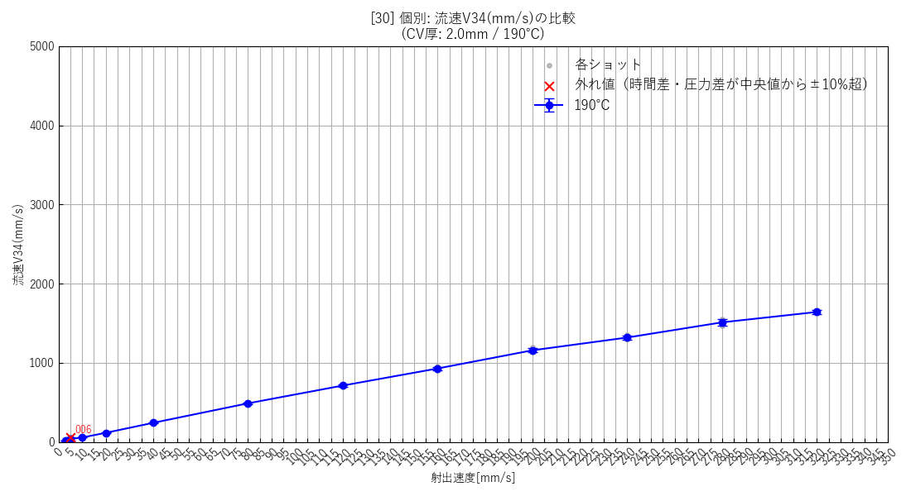 | 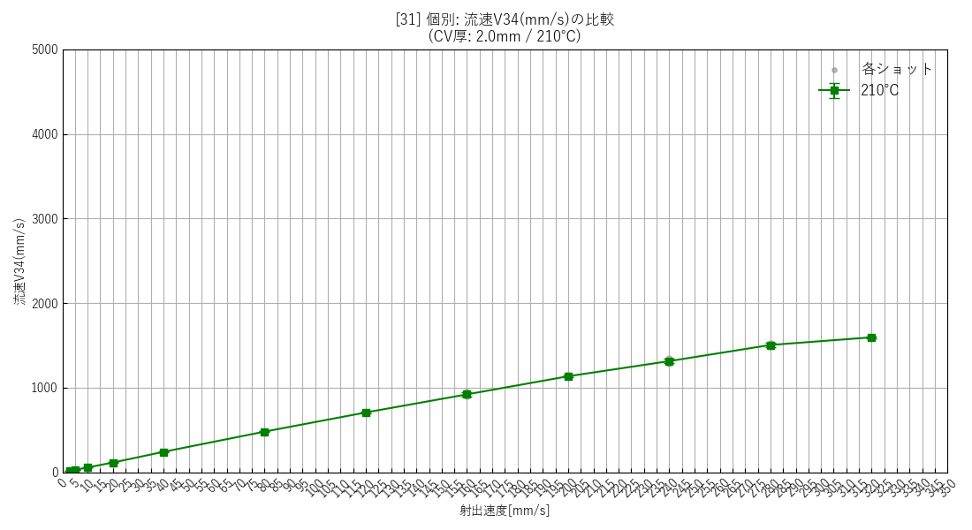 | 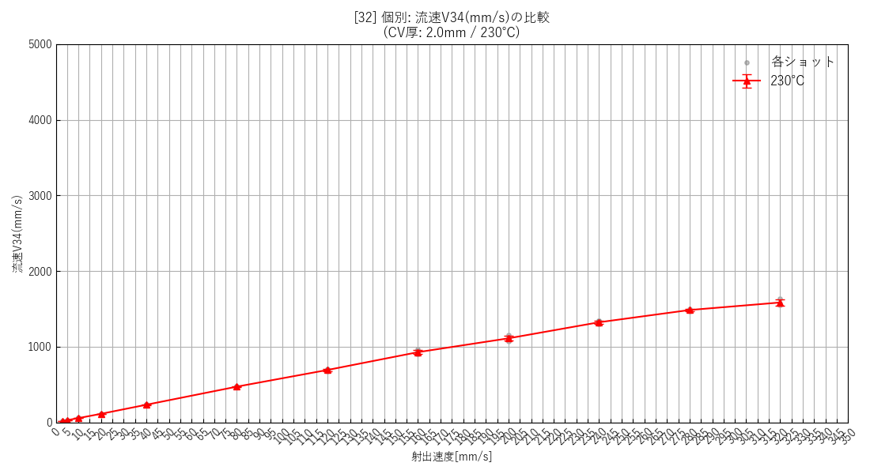 | 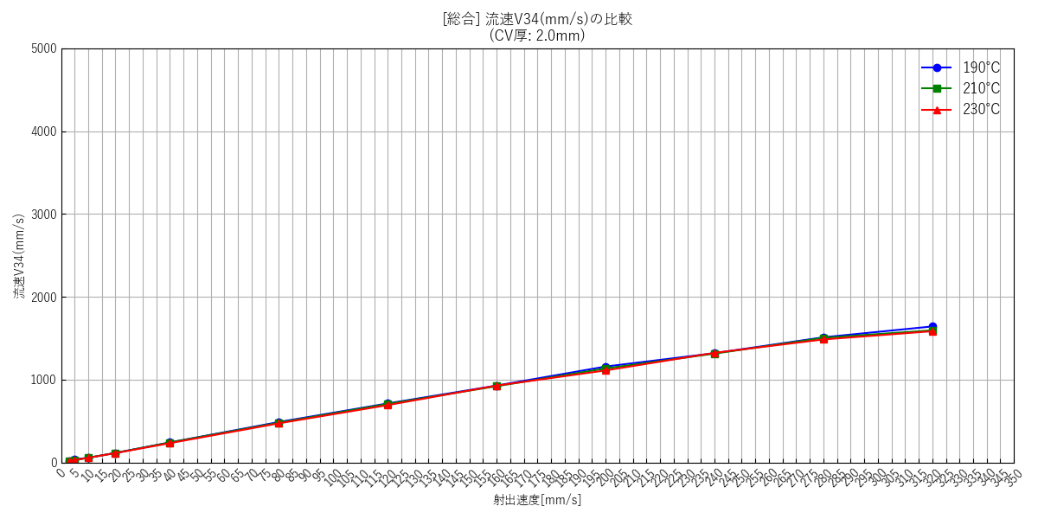

--- 全データ総集編グラフ ---
 | [34] 全データ総合比較(エラーバー無)

射出速度と流量の関係
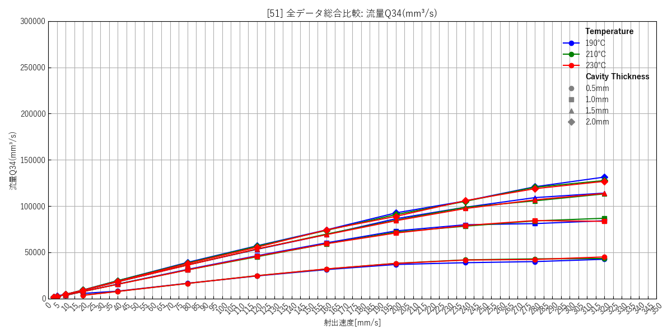
--- キャビティ厚み: 0.5mm ---
 | [35] 190℃ 個別(エラーバー有) | [36] 210℃ 個別(エラーバー有) | [37] 230℃ 個別(エラーバー有) | [38] 総合比較(エラーバー無)
 | 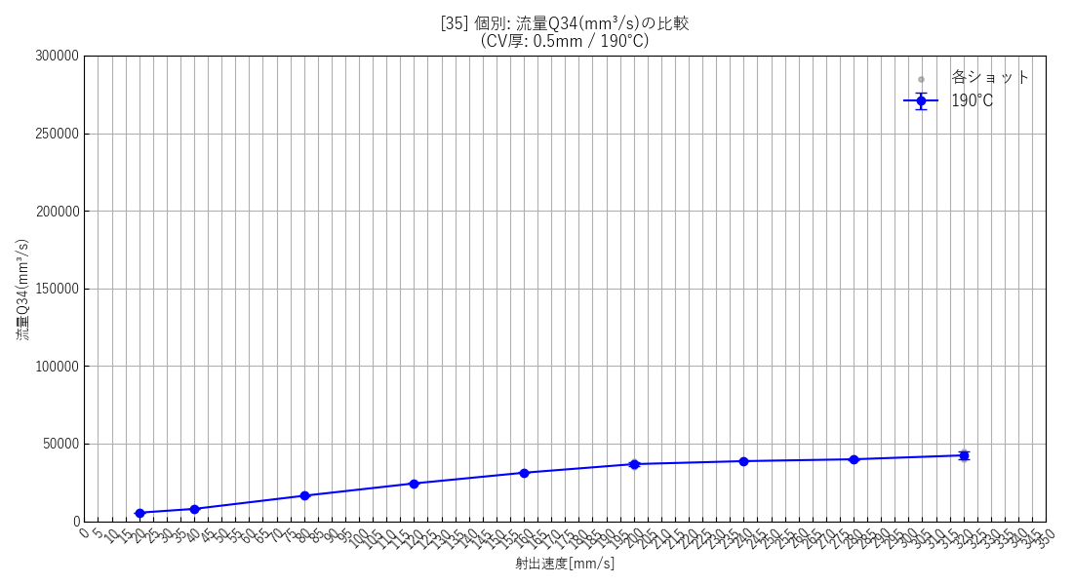 | 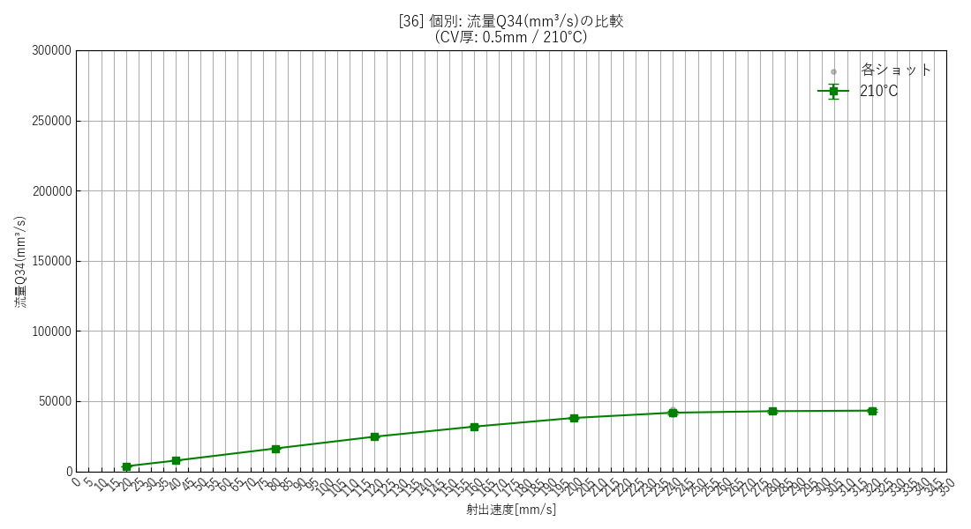 | 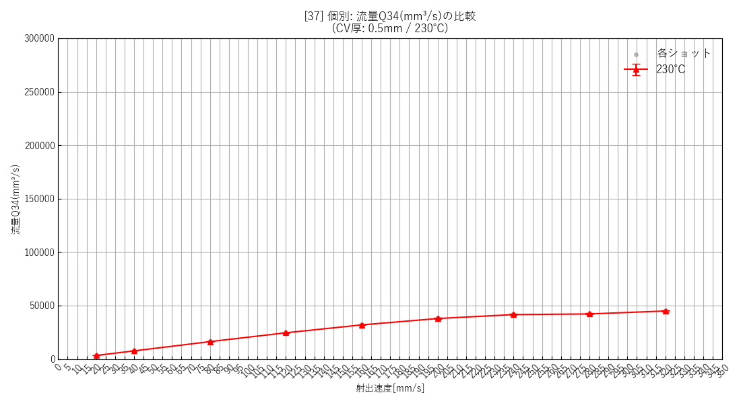 | 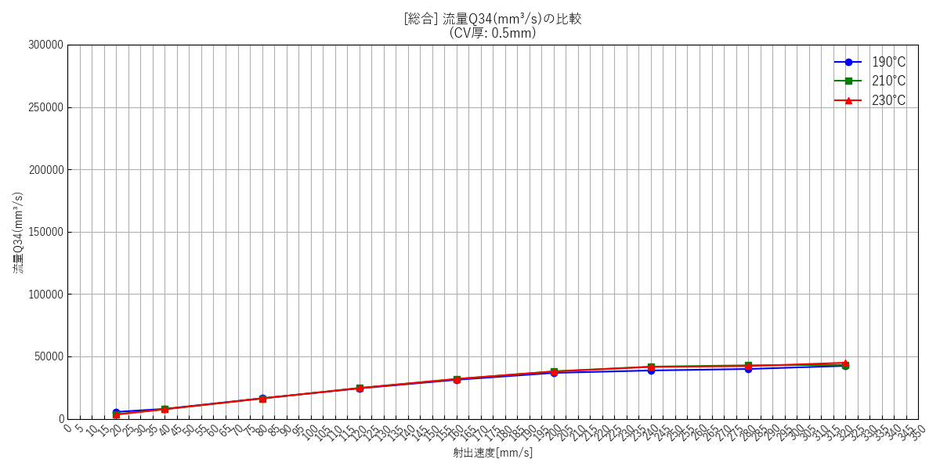

--- キャビティ厚み: 1.0mm ---
 | [39] 190℃ 個別(エラーバー有) | [40] 210℃ 個別(エラーバー有) | [41] 230℃ 個別(エラーバー有) | [42] 総合比較(エラーバー無)
 | 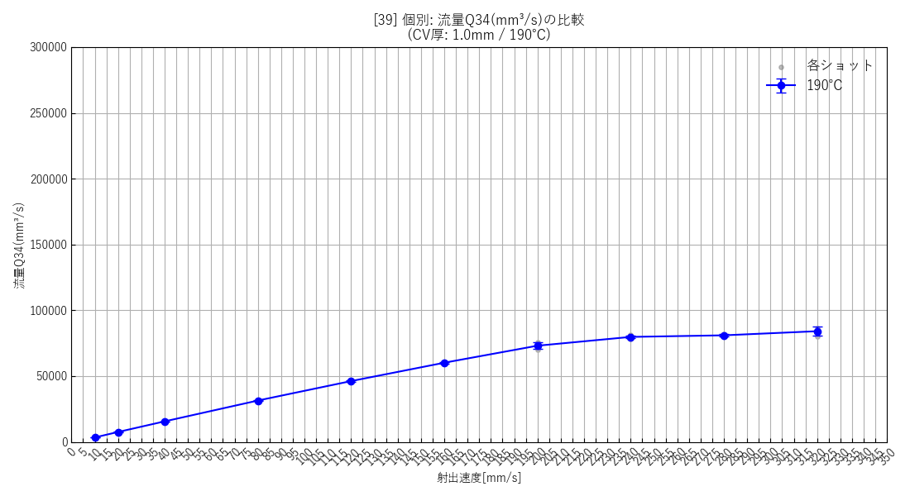 | 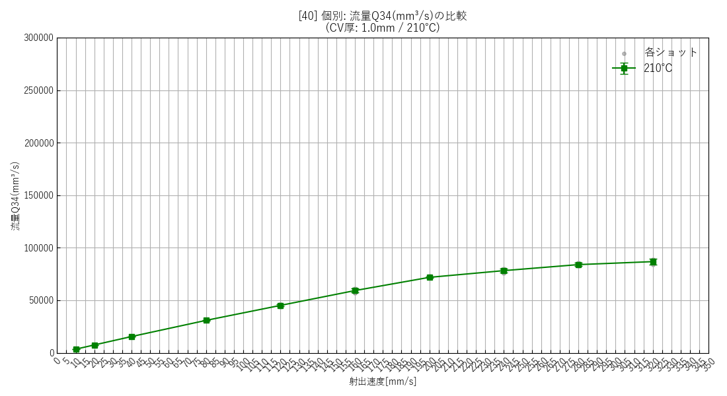 | 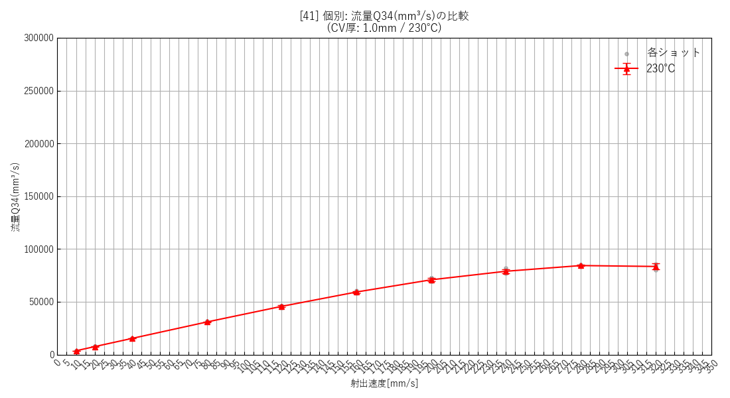 | 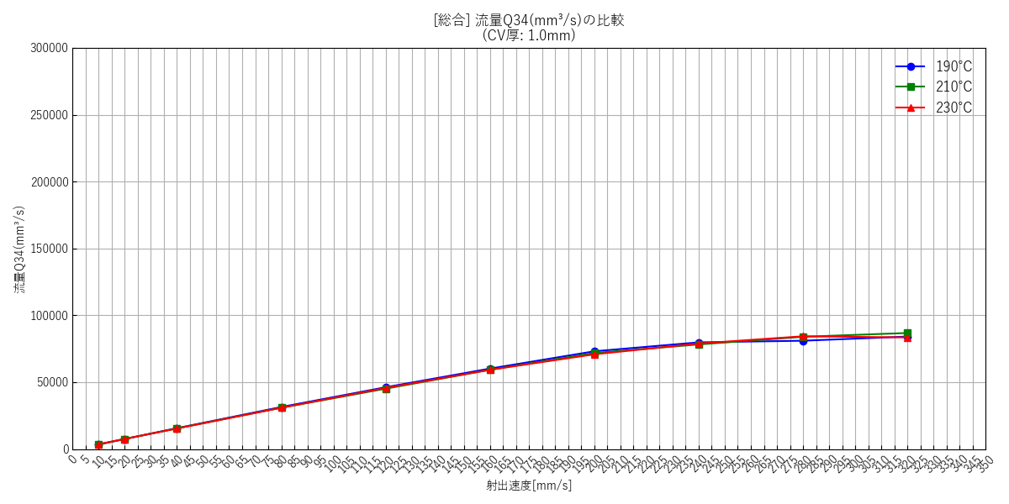

--- キャビティ厚み: 1.5mm ---
 | [43] 190℃ 個別(エラーバー有) | [44] 210℃ 個別(エラーバー有) | [45] 230℃ 個別(エラーバー有) | [46] 総合比較(エラーバー無)
 | 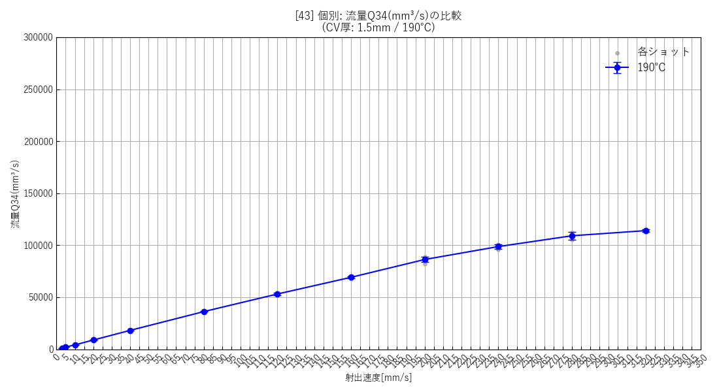 | 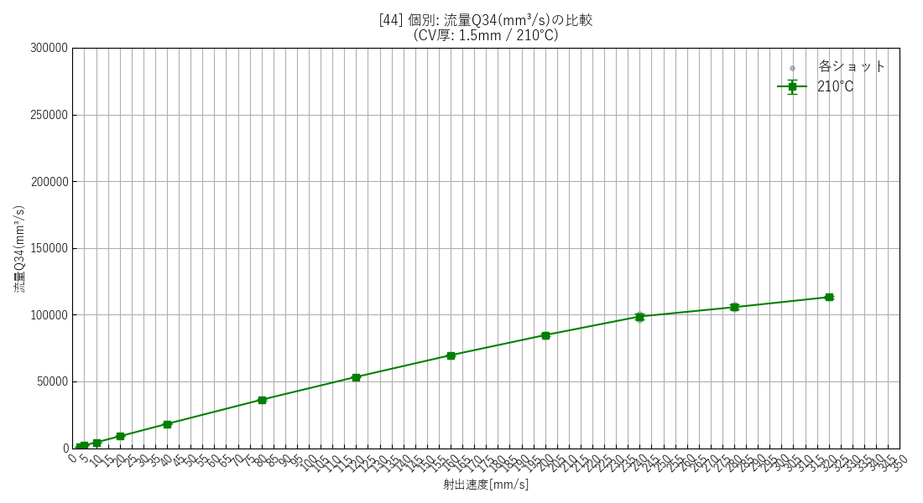 | 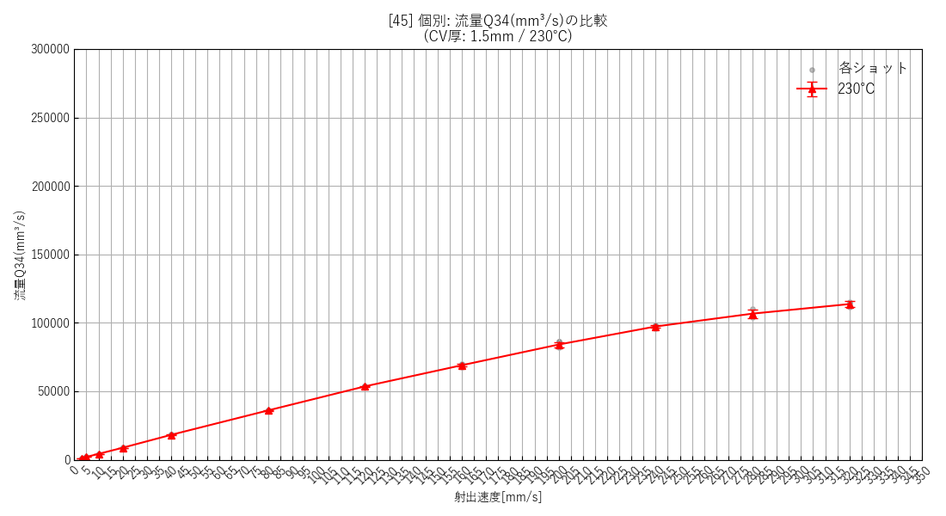 | 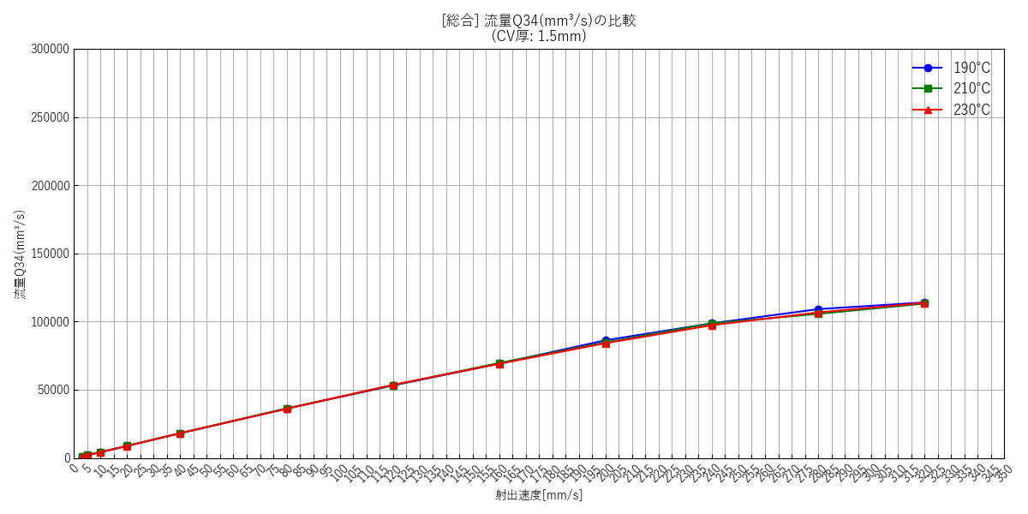

--- キャビティ厚み: 2.0mm ---
 | [47] 190℃ 個別(エラーバー有) | [48] 210℃ 個別(エラーバー有) | [49] 230℃ 個別(エラーバー有) | [50] 総合比較(エラーバー無)
 | 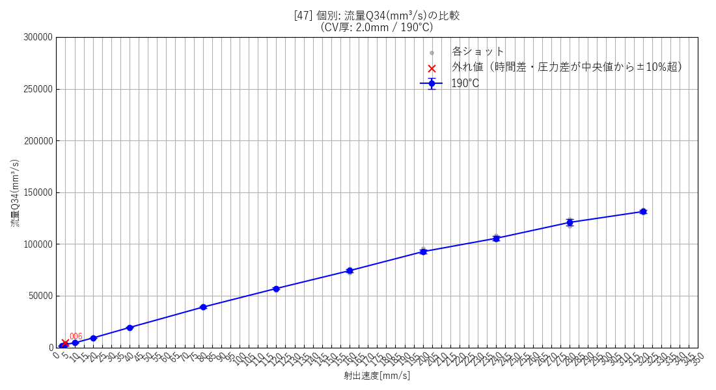 | 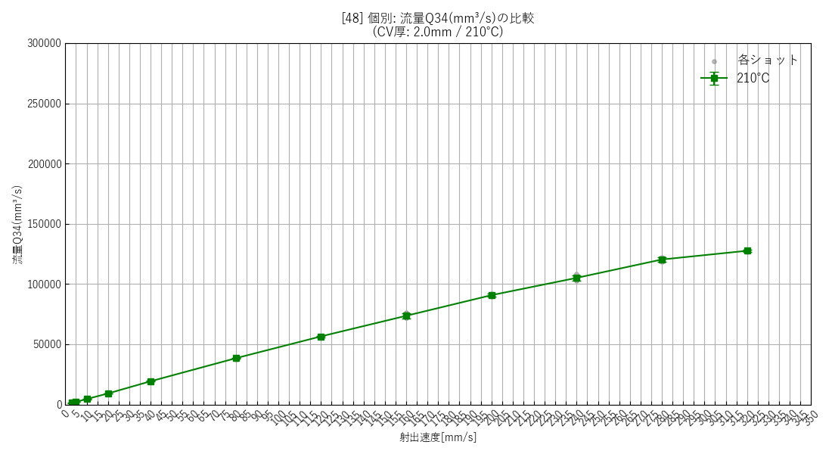 | 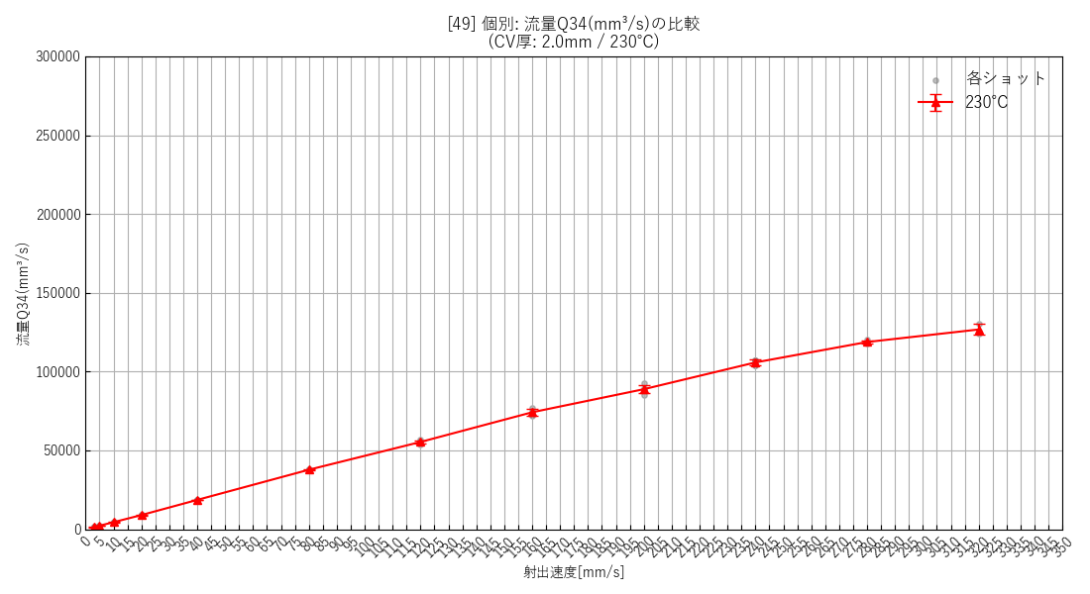 | 

--- 全データ総集編グラフ ---
 | [51] 全データ総合比較(エラーバー無)

射出速度と圧力差の関係

--- キャビティ厚み: 0.5mm ---
 | [52] 190℃ 個別(エラーバー有) | [53] 210℃ 個別(エラーバー有) | [54] 230℃ 個別(エラーバー有) | [55] 総合比較(エラーバー無)
 |  |  |  | 

--- キャビティ厚み: 1.0mm ---
 | [56] 190℃ 個別(エラーバー有) | [57] 210℃ 個別(エラーバー有) | [58] 230℃ 個別(エラーバー有) | [59] 総合比較(エラーバー無)
 |  |  |  | 

--- キャビティ厚み: 1.5mm ---
 | [60] 190℃ 個別(エラーバー有) | [61] 210℃ 個別(エラーバー有) | [62] 230℃ 個別(エラーバー有) | [63] 総合比較(エラーバー無)
 |  |  |  | 

--- キャビティ厚み: 2.0mm ---
 | [64] 190℃ 個別(エラーバー有) | [65] 210℃ 個別(エラーバー有) | [66] 230℃ 個別(エラーバー有) | [67] 総合比較(エラーバー無)
 |  |  |  | 

--- 全データ総集編グラフ ---
 | [68] 全データ総合比較(エラーバー無)

せん断速度と樹脂粘度の関係

--- キャビティ厚み: 0.5mm ---
 | [69] 190℃ 個別(幾何エラーバー有) | [70] 210℃ 個別(幾何エラーバー有) | [71] 230℃ 個別(幾何エラーバー有) | [72] 総合比較(エラーバー無)
 |  |  |  | 

--- キャビティ厚み: 1.0mm ---
 | [73] 190℃ 個別(幾何エラーバー有) | [74] 210℃ 個別(幾何エラーバー有) | [75] 230℃ 個別(幾何エラーバー有) | [76] 総合比較(エラーバー無)
 |  |  |  | 

--- キャビティ厚み: 1.5mm ---
 | [77] 190℃ 個別(幾何エラーバー有) | [78] 210℃ 個別(幾何エラーバー有) | [79] 230℃ 個別(幾何エラーバー有) | [80] 総合比較(エラーバー無)
 |  |  |  | 

--- キャビティ厚み: 2.0mm ---
 | [81] 190℃ 個別(幾何エラーバー有) | [82] 210℃ 個別(幾何エラーバー有) | [83] 230℃ 個別(幾何エラーバー有) | [84] 総合比較(エラーバー無)
 |  |  |  | 

--- 全データ総集編グラフ ---
 | [85] 全データ総合比較(エラーバー無)

射出速度とCH03最大圧力の関係

--- キャビティ厚み: 0.5mm ---
 | [86] 190℃ 個別(エラーバー有) | [87] 210℃ 個別(エラーバー有) | [88] 230℃ 個別(エラーバー有) | [89] 総合比較(エラーバー無)
 |  |  |  | 

--- キャビティ厚み: 1.0mm ---
 | [90] 190℃ 個別(エラーバー有) | [91] 210℃ 個別(エラーバー有) | [92] 230℃ 個別(エラーバー有) | [93] 総合比較(エラーバー無)
 |  |  |  | 

--- キャビティ厚み: 1.5mm ---
 | [94] 190℃ 個別(エラーバー有) | [95] 210℃ 個別(エラーバー有) | [96] 230℃ 個別(エラーバー有) | [97] 総合比較(エラーバー無)
 |  |  |  | 

--- キャビティ厚み: 2.0mm ---
 | [98] 190℃ 個別(エラーバー有) | [99] 210℃ 個別(エラーバー有) | [100] 230℃ 個別(エラーバー有) | [101] 総合比較(エラーバー無)
 |  |  |  | 

--- 全データ総集編グラフ ---
 | [102] 全データ総合比較(エラーバー無)

射出速度とCH03最大圧力時間の関係

--- キャビティ厚み: 0.5mm ---
 | [103] 190℃ 個別(エラーバー有) | [104] 210℃ 個別(エラーバー有) | [105] 230℃ 個別(エラーバー有) | [106] 総合比較(エラーバー無)
 |  |  |  | 

--- キャビティ厚み: 1.0mm ---
 | [107] 190℃ 個別(エラーバー有) | [108] 210℃ 個別(エラーバー有) | [109] 230℃ 個別(エラーバー有) | [110] 総合比較(エラーバー無)
 |  |  |  | 

--- キャビティ厚み: 1.5mm ---
 | [111] 190℃ 個別(エラーバー有) | [112] 210℃ 個別(エラーバー有) | [113] 230℃ 個別(エラーバー有) | [114] 総合比較(エラーバー無)
 |  |  |  | 

--- キャビティ厚み: 2.0mm ---
 | [115] 190℃ 個別(エラーバー有) | [116] 210℃ 個別(エラーバー有) | [117] 230℃ 個別(エラーバー有) | [118] 総合比較(エラーバー無)
 |  |  |  | 

--- 全データ総集編グラフ ---
 | [119] 全データ総合比較(エラーバー無)

射出速度とCH04最大圧力の関係

--- キャビティ厚み: 0.5mm ---
 | [120] 190℃ 個別(エラーバー有) | [121] 210℃ 個別(エラーバー有) | [122] 230℃ 個別(エラーバー有) | [123] 総合比較(エラーバー無)
 |  |  |  | 

--- キャビティ厚み: 1.0mm ---
 | [124] 190℃ 個別(エラーバー有) | [125] 210℃ 個別(エラーバー有) | [126] 230℃ 個別(エラーバー有) | [127] 総合比較(エラーバー無)
 |  |  |  | 

--- キャビティ厚み: 1.5mm ---
 | [128] 190℃ 個別(エラーバー有) | [129] 210℃ 個別(エラーバー有) | [130] 230℃ 個別(エラーバー有) | [131] 総合比較(エラーバー無)
 |  |  |  | 

--- キャビティ厚み: 2.0mm ---
 | [132] 190℃ 個別(エラーバー有) | [133] 210℃ 個別(エラーバー有) | [134] 230℃ 個別(エラーバー有) | [135] 総合比較(エラーバー無)
 |  |  |  | 

--- 全データ総集編グラフ ---
 | [136] 全データ総合比較(エラーバー無)

射出速度とCH04最大圧力時間の関係

--- キャビティ厚み: 0.5mm ---
 | [137] 190℃ 個別(エラーバー有) | [138] 210℃ 個別(エラーバー有) | [139] 230℃ 個別(エラーバー有) | [140] 総合比較(エラーバー無)
 |  |  |  | 

--- キャビティ厚み: 1.0mm ---
 | [141] 190℃ 個別(エラーバー有) | [142] 210℃ 個別(エラーバー有) | [143] 230℃ 個別(エラーバー有) | [144] 総合比較(エラーバー無)
 |  |  |  | 

--- キャビティ厚み: 1.5mm ---
 | [145] 190℃ 個別(エラーバー有) | [146] 210℃ 個別(エラーバー有) | [147] 230℃ 個別(エラーバー有) | [148] 総合比較(エラーバー無)
 |  |  |  | 

--- キャビティ厚み: 2.0mm ---
 | [149] 190℃ 個別(エラーバー有) | [150] 210℃ 個別(エラーバー有) | [151] 230℃ 個別(エラーバー有) | [152] 総合比較(エラーバー無)
 |  |  |  | 

--- 全データ総集編グラフ ---
 | [153] 全データ総合比較(エラーバー無)

射出速度と最大圧力差の関係

--- キャビティ厚み: 0.5mm ---
 | [154] 190℃ 個別(エラーバー有) | [155] 210℃ 個別(エラーバー有) | [156] 230℃ 個別(エラーバー有) | [157] 総合比較(エラーバー無)
 |  |  |  | 

--- キャビティ厚み: 1.0mm ---
 | [158] 190℃ 個別(エラーバー有) | [159] 210℃ 個別(エラーバー有) | [160] 230℃ 個別(エラーバー有) | [161] 総合比較(エラーバー無)
 |  |  |  | 

--- キャビティ厚み: 1.5mm ---
 | [162] 190℃ 個別(エラーバー有) | [163] 210℃ 個別(エラーバー有) | [164] 230℃ 個別(エラーバー有) | [165] 総合比較(エラーバー無)
 |  |  |  | 

--- キャビティ厚み: 2.0mm ---
 | [166] 190℃ 個別(エラーバー有) | [167] 210℃ 個別(エラーバー有) | [168] 230℃ 個別(エラーバー有) | [169] 総合比較(エラーバー無)
 |  |  |  | 

--- 全データ総集編グラフ ---
 | [170] 全データ総合比較(エラーバー無)

射出速度と先行列圧力@後発列最大時の関係

--- キャビティ厚み: 0.5mm ---
 | [171] 190℃ 個別(エラーバー有) | [172] 210℃ 個別(エラーバー有) | [173] 230℃ 個別(エラーバー有) | [174] 総合比較(エラーバー無)
 |  |  |  | 

--- キャビティ厚み: 1.0mm ---
 | [175] 190℃ 個別(エラーバー有) | [176] 210℃ 個別(エラーバー有) | [177] 230℃ 個別(エラーバー有) | [178] 総合比較(エラーバー無)
 |  |  |  | 

--- キャビティ厚み: 1.5mm ---
 | [179] 190℃ 個別(エラーバー有) | [180] 210℃ 個別(エラーバー有) | [181] 230℃ 個別(エラーバー有) | [182] 総合比較(エラーバー無)
 |  |  |  | 

--- キャビティ厚み: 2.0mm ---
 | [183] 190℃ 個別(エラーバー有) | [184] 210℃ 個別(エラーバー有) | [185] 230℃ 個別(エラーバー有) | [186] 総合比較(エラーバー無)
 |  |  |  | 

--- 全データ総集編グラフ ---
 | [187] 全データ総合比較(エラーバー無)

